エビデンス
 | １、画面初期化
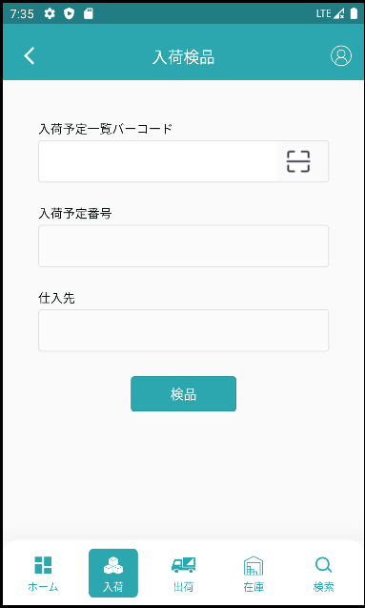

 | ２、入荷検品
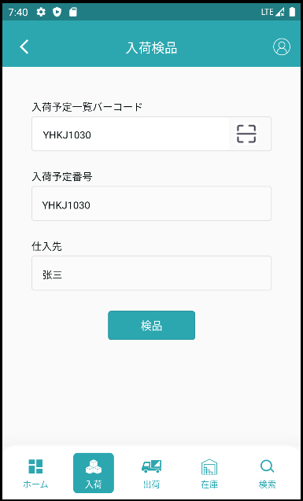

必要な検品番号を入力します。

入力された入荷予定番号により入荷検査明細画面に遷移します。

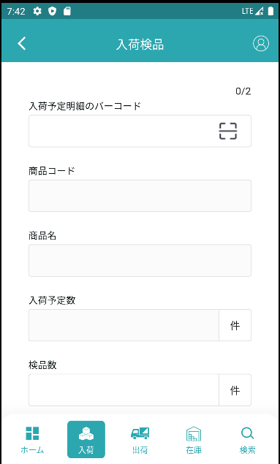

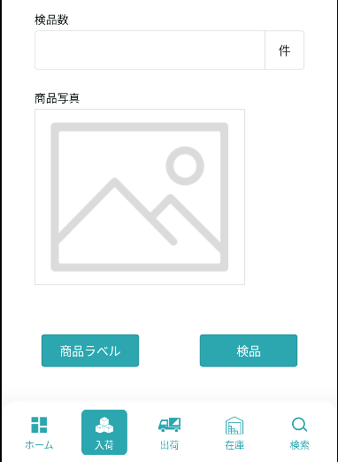

 | 3、入荷検品明细
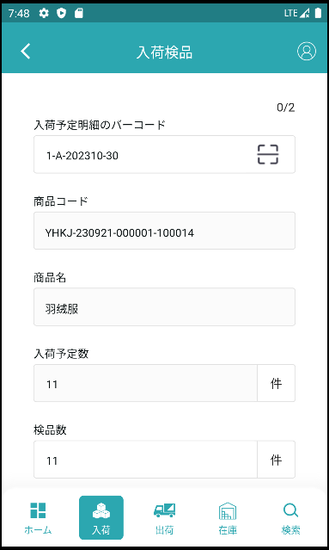

必要な入荷予定明細番号を入力します。
检品済み/検品总数

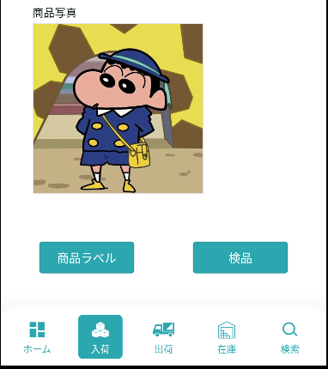

 | 4、商品ラベル
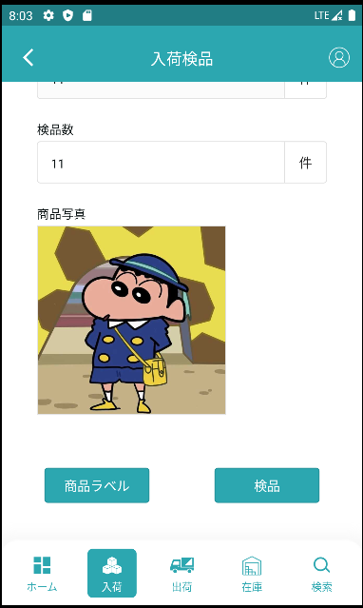

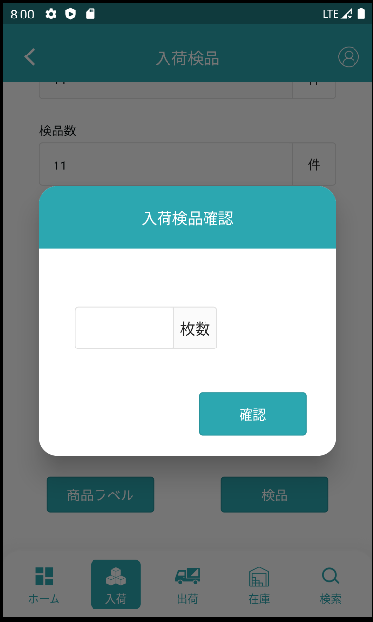

発行枚数を入力し

発行をクリックして印刷します。

 | 5、入荷明細検品

検品前です
 | 5.1、未検品があります

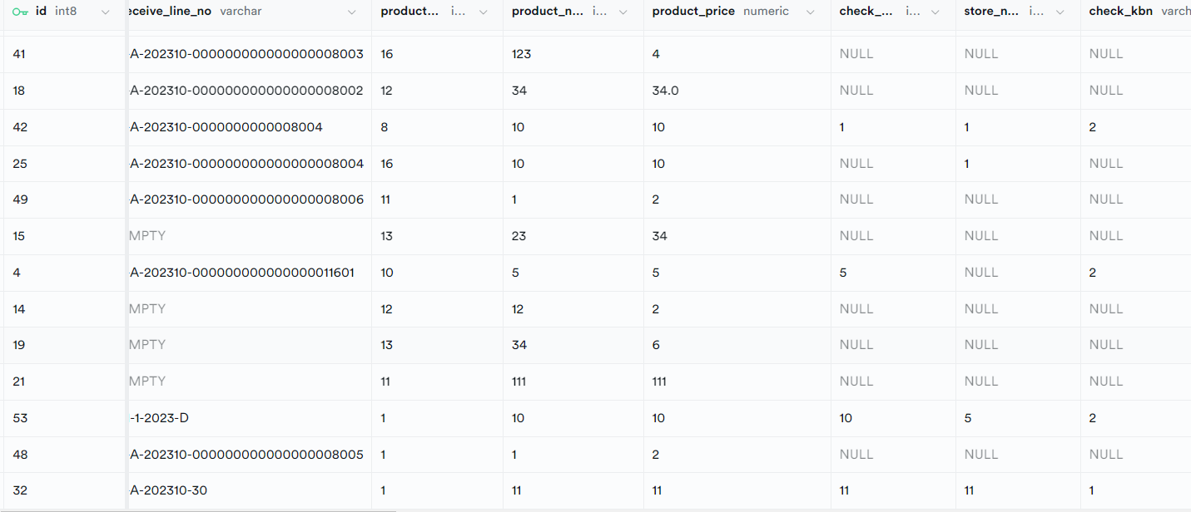

検品後です

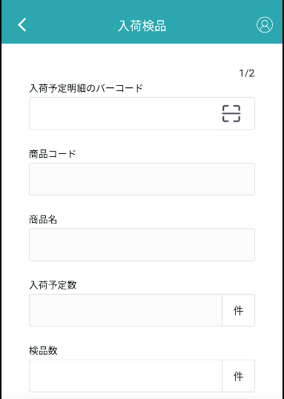
検品前です
検品後です

5.2、すべて検品済みです
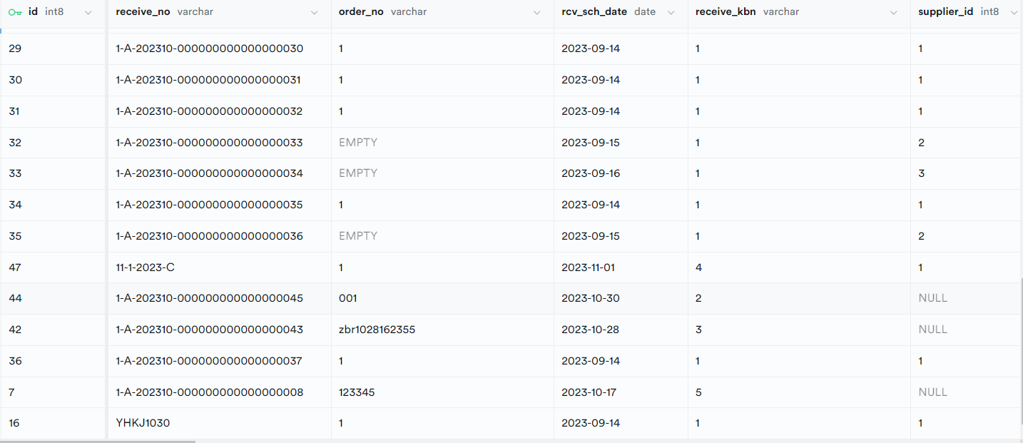

検品前です

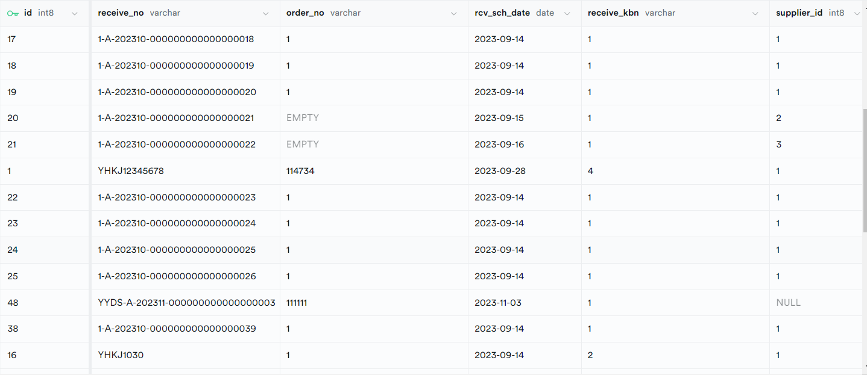

検品後です

